DS客户端下创建
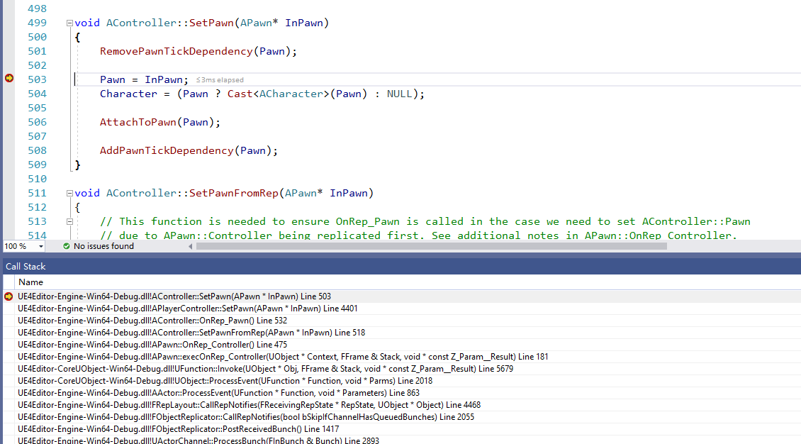
 | 还是会有一个LocalPlayer，在LoadMap时确实会多创建一份PlayerController，后续根据网络再次创建时会清掉
 | 所有的PlayerController完全都是通过客户端连接后创建 | ！！！对应的Pawn何时创建？？

！！！！

1 | 在LoadMap默认根据LocalPlayer创建PlayerController时，这块和独立客户端不一样，仅仅会创建PC，后续不会判断创建对应的PWAN
 | 并且这个创建的，后续也需要清掉的 |  |  | ！！！这部分本质上有GameMode创建

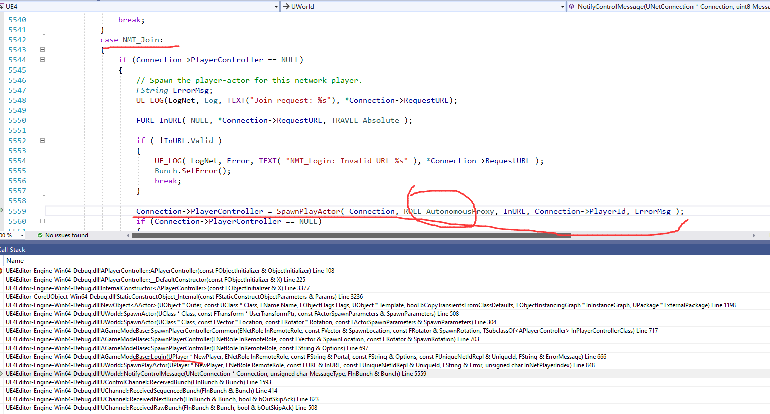
2 | 而当服务器下发销毁创建PlayerController时，
 | 会将1里面创建的PC干掉，用上新的PC，LocalPlayer里面的PC也会替换掉

3 | PC和PAWN怎么联系起来

 | 在服务器的回调里面将两者关联起来
 | void APawn::OnRep_Controller()

 |  |  | PAWN和Controller对应

